GCSP-F-291
 |  | REPORTE DE ÁREAS REMANENTES NO DESARROLLABLES Y PREDIOS SOBRANTES
 |  | GESTIÓN CONTRACTUAL Y SEGUIMIENTO DE PROYECTOS DE INFRAESTRUCTURA DE TRANSPORTE
 |  | CÓDIGO |  |  |  |  |  | GCSP-F-291 |  |  |  |  |  |  | VERSIÓN |  |  |  |  |  | 003 |  |  |  |  |  | FECHA |  |  |  | 2026-04-16

 |  | Fecha de diligenciamiento: |  |  |  |  |  |  | Nombre del Proyecto: |  |  |  |  |  |  |  |  |  |  |  |  |  |  |  | Nombre del Concesionario:
 |  | No. Contrato de Concesión: |  |  |  |  |  |  | Fecha del Contrato: |  |  |  |  |  | Generación |  |  |  |  |  | Modo Transporte: |  |  |  | Nombre del Interventoría:
 |  | Nombre de quien suministra la información - Concesionario: |  |  |  |  |  |  |  |  |  |  | Cargo: |  |  |  |  |  |  |  | Nombre de quien revisa la información - Interventoría: |  |  |  |  |  |  | Cargo:

No. | No. Ficha Predial | Tramo / Unidad Funcional | Departamento | Municipio | Centro poblado mas cercano | Distancia a centro poblado mas cercano (Km) | Área Remanente No Desarrollable o Predio Sobrante | Valor adquisición Predio Sobrante | Identificación catastral | Abscisas PK - PR |  | Longitud Predial (Km) | Área Adquirida (m2) |  |  | Predio Sobrante (m2) | Información Jurídica |  |  | Area Remanente No Desarrollable o Predio Sobrante |  |  | Registro fotográfico actualizado Área remanente no desarrollable o Predio sobrante |  |  |  |  |  | Imagen planimétrica | Coordenadas de referencia cartográfica | URL - Marcador de posición (Google MAPS) | No. Radicado aprobación Interventoría | Fecha | Justificación de Adquisición
 |  |  |  |  |  |  |  |  |  | Inicial | Final |  | Área requerida por el proyecto (m2) | Área remanente no desarrollable (m2) | Área Total (m2) |  | Título de Adquisición | Fecha de Adquisición | Folio de matrícula inmobiliaria | Uso del Suelo | Tipo pendiente topográfica | Cercado | Foto Cercado | Fotografía en planta (ortofoto) | Fotografía vista No 1 | Fotografía Vista No 2 | Fotografía Vista No 3 | Fecha de registro fotográfico actualizado

Ejemplo
 |  |  | REPORTE DE ÁREAS REMANENTES NO DESARROLLABLES Y PREDIOS SOBRANTES
 |  |  | GESTIÓN CONTRACTUAL Y SEGUIMIENTO DE PROYECTOS DE INFRAESTRUCTURA DE TRANSPORTE
 |  |  | CÓDIGO |  |  |  |  |  | GCSP-F-291 |  |  |  |  |  | VERSIÓN |  |  |  |  |  | 003 |  |  |  |  |  | FECHA:

 |  |  | Fecha de diligenciamiento: |  |  |  |  |  | Nombre del Proyecto: |  |  |  |  |  |  |  |  |  |  |  |  |  |  |  | Nombre del Concesionario:
 |  |  | No. Contrato de Concesión: |  |  |  |  |  | Fecha del Contrato: |  |  |  |  |  | Generación |  |  |  |  |  | Modo Transporte: |  |  |  | Nombre del Interventoría:
 |  |  | Nombre de quien suministra la información - Concesionario: |  |  |  |  |  |  |  |  |  | Cargo: |  |  |  |  |  |  |  | Nombre de quien revisa la información - Interventoría: |  |  |  |  |  |  | Cargo:

No. | No. Ficha Predial | Tramo / Unidad Funcional | Departamento | Municipio | Centro poblado mas cercano | Distancia a centro poblado mas cercano (Km) | Área Remanente No Desarrollable o Predio Sobrante | Valor adquisición Predio Sobrante | Identificación catastral | Abscisas PK - PR |  | Longitud Predial (Km) | Área Adquirida (m2) |  |  | Predio Sobrante (m2) | Información Jurídica |  |  | Area Remanente No Desarrollable o Predio Sobrante |  |  | Registro fotográfico actualizado Área remanente no desarrollable o Predio sobrante |  |  |  |  |  | Imagen planimétrica | Coordenadas de referencia cartográfica | URL - Marcador de posición (Google MAPS) | No. Radicado aprobación Interventoría | Fecha | Justificación de Adquisición
 |  |  |  |  |  |  |  |  |  | Inicial | Final |  | Área requerida por el proyecto (m2) | Área remanente no desarrollable (m2) | Área Total (m2) |  | Título de Adquisición | Fecha de Adquisición | Folio de matrícula inmobiliaria | Uso del Suelo | Tipo pendiente topográfica | Cercado | Foto Cercado | Fotografía en planta (ortofoto) | Fotografía vista No 1 | Fotografía Vista No 2 | Fotografía Vista No 3 | Fecha de registro fotográfico actualizado
1 | PHPV-1-008 | VARIANTE (UF1) | Bolivar | Carmen De Bolívar | El Carmen de Bolivar | 5.00 | Area Remanente No Desarrollable | $153,023,732.00 | 132440001000000030189000000000 | K163.02 | K191.17 | 0.028 | 7076.09 m² | 4343.91 m² | 11420.00 m² |  | EP 116 09-MAR-2021 NOT UNI CARMEN DE BOLÍVAR | 2021-03-09 | 062-16037 | Agropecuario | Plana (0 – 7%) | No | 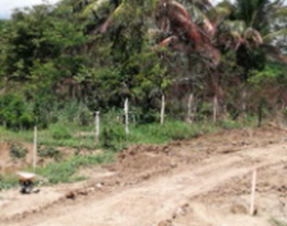 | 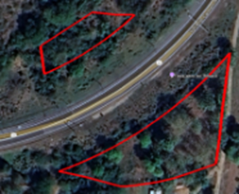 | 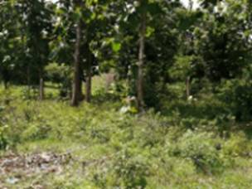 |  |  | 2021-03-09 | 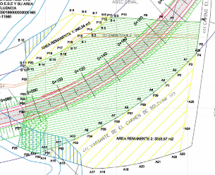 | 9°41'55.55"N 75° 6'46.78"O 9°41'57.94"N 75° 6'48.39"O 9°41'55.20"N 75° 6'48.47"O | https://www.google.com/maps/d/edit?hl=es&mid=1s2yNR0K6PRhCXljpIJWQEJKCsLdLGC4&ll=9.712879771499386%2C-75.10936971437891&z=20 |  |  | No desarrollabilidad del Área remanente

